Estadísticas
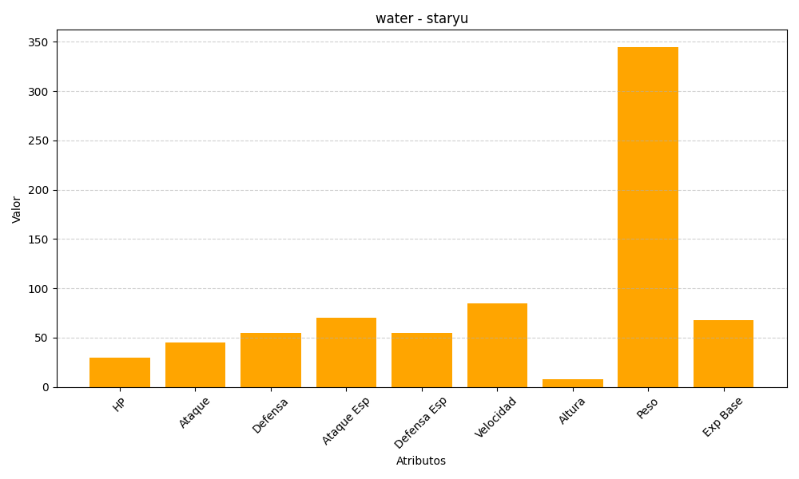
ID | Nombre | Tipo | HP | Ataque | Defensa | Ataque Especial | Defensa Especial | Velocidad | Altura | Peso | Experiencia Base
120 | staryu | water | 30 | 45 | 55 | 70 | 55 | 85 | 8 | 345 | 68

